画面遷移
画面レイアウト
業務機能名 | 基本給管理機能 | 画面名称 | 基本給管理リスト更新 | 作成日 | 2023-05-23 | 作成者 | しゃ
画面ID | P005 | 備考 |  | 更新日 |  | 更新者
 |  |  |  | 備考
凡例：
：画面
：画面遷移

更新ボタン

基本給管理リスト更新
基本給管理リスト

新規追加ボタン

画面レイアウト
画面レイアウト

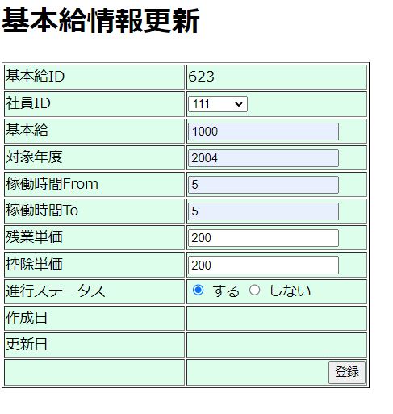
業務機能名 | 基本給管理システム | 画面名称 | 基本給管理更新 |  |  |  | 作成日 | 2023-05-22 |  | 作成者 | しゃ
画面ID | P005 | 備考 |  |  |  |  | 更新日 |  |  | 更新者
 |  |  |  | 項番 |  | 項目名称 |  |  | 項目名称種別
 |  |  |  | 1 |  | 基本給管理更新 |  |  | ラベル
 |  |  |  | 2 |  | 基本給ID |  |  | ラベル
 |  |  |  | 3 |  | 社員ID |  |  | セレクトボックス
 |  |  |  |  | 4 | 基本給 |  |  | テキスト
 |  |  |  | 5 |  | 対象年度 |  |  | テキスト
 |  |  |  | 6 |  | 稼働時間From |  |  | テキスト
 |  |  |  | 7 |  | 稼働時間To |  |  | テキスト
 |  |  |  | 8 |  | 残業単価 |  |  | テキスト
 |  |  |  | 9 |  | 控除単価 |  |  | テキスト
 |  |  |  | 10 |  | 進行ステータス |  |  | ラジオボタン
 |  |  |  | 11 |  | 作成日 |  |  | ラベル
 |  |  |  | 12 |  | 更新 |  |  | ラベル
 |  |  |  | 13 |  | 登録 |  |  | ボダン

